【指定様式】事業計画書（その3）
【指定様式】事業計画書（その３）
 | 事業者名
 | 株式会社ニッポンジーン
 | 本事業計画における会社全体の事業計画（数値計画）を記載してください。
記載数値：「省力化指数」「付加価値額」「労働生産性」「1人当たり給与支給総額」「投資回収期間」

 | 【１】省力化指数
 | 0.86
 | ※「（別紙１）省力化計算シート」より算出。
 | ※「（別紙２）省力化業務プロセス図」も作成し省力化指数の詳細を説明してください。

 | 【２】会社全体の事業計画（表）
以下の点をご確認の上、資料を作成してください。
●「会社全体の事業計画」については、申請システムを通して算出された事業計画の目標値を正しい数値として取り扱います。事業計画については申請システム「7－２．会社全体の事業計画」の表のキャプチャを以下のスペースに貼りつけたうえで提出してください。
●申請システムに入力する前に、自社の事業計画の数値を算出したい場合は、「【参考書式】事業計画目標値算出シート」をご利用ください。ただし、参考書式に入力した数値は、事業計画書の一部とはみなされず、採否に係る審査の中でも考慮されませんのでご注意ください。

＜参考＞
申請システムの
画面イメージ
 | 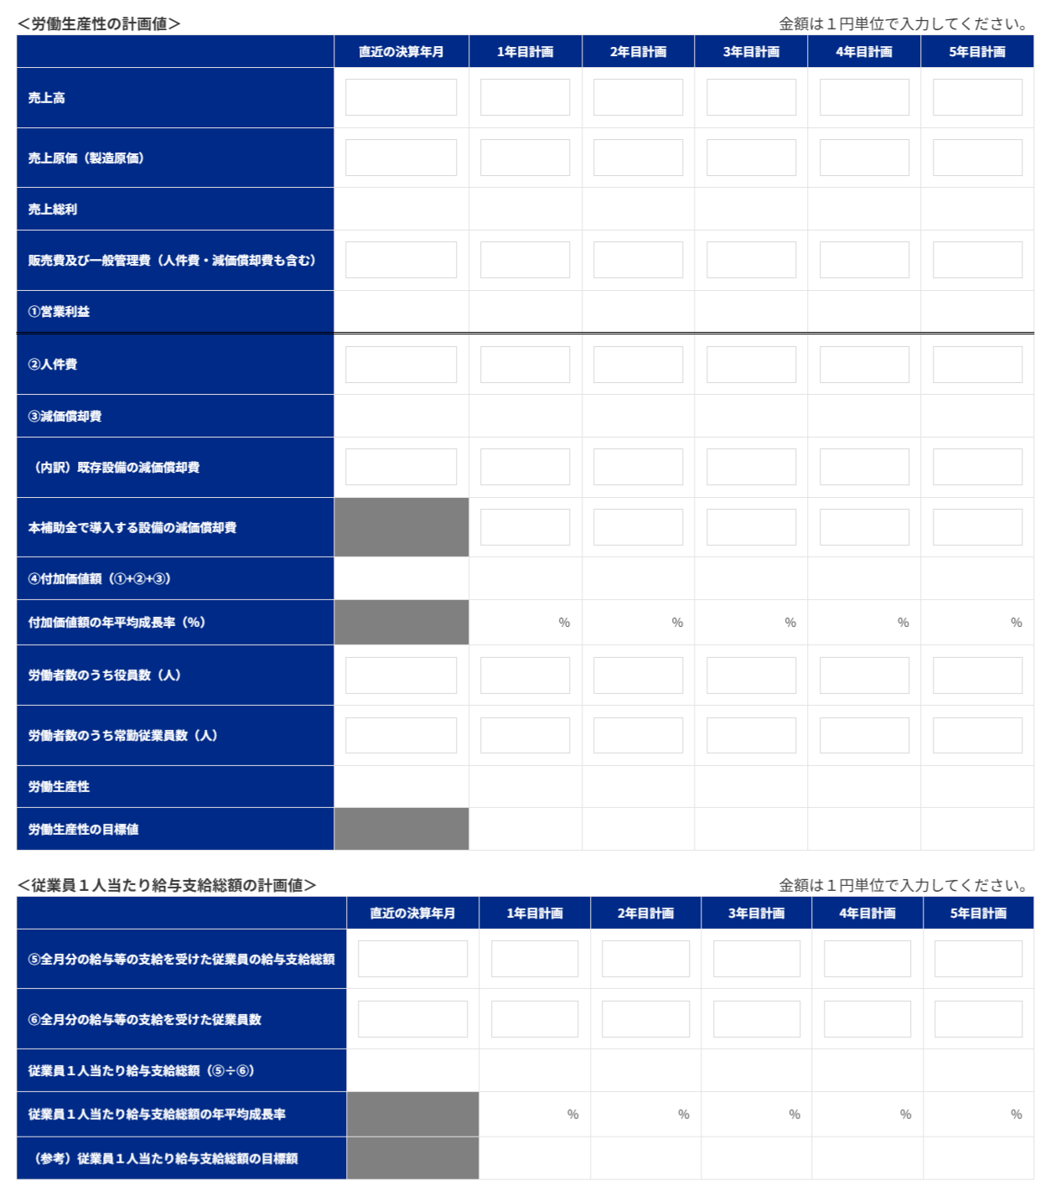

申請システム「７－２．会社全体の事業計画」の表の画像を貼りつけてください。

 | 【事業計画年数（３～５年）】
 | 3 | 年

 | 【算定根拠】算定の根拠となる計算式等をそれぞれ記載ください。
 | また、計画最終年の年平均成長率を転記してください。（事業者の目標値となります。）

 | ①付加価値額 |  | 最終年の年平均成長率 | 8.69 | ％
 | 付加価値額（営業利益＋人件費＋減価償却費）は、基準年度916,124,358円→3年目1,176,621,540円（＋260,497,182円、年平均成長率8.69％）と推移する。 ①新製品売上：一般市場向けの新製品（呼吸器系イムノクロマト検査薬・ハウジング製品・卸値250円/テスト）を、1年目40万テスト＝100,000,000円→3年目100万テスト＝250,000,000円上乗せする。 ②既存売上の回復：主力の体外診断薬・研究用試薬はコロナ特需の反動で第45期（1,787,102,045円）を底としたが回復局面にあり、テストストリップ包装ラインの省力化で創出した工数を高付加価値業務へ再配置しつつ、第43期実績（2,036百万円）の範囲内で1年目1,940百万円→3年目2,008百万円へ回復させる。 ③利益率改善：省力化設備の稼働初年度（1年目）から、4mm幅化の取り数増と歩留まり改善で材料費率を18.73％→17.90％、スケールメリットで販管費率を12.9％→12.50％へ改善する。 ④人件費：既存従業員の年約4.1％賃上げに加え、省力化で創出した工数の再配置と、2年目以降に計画するバイオ領域の高度専門人材（研究開発・品質保証・製造技術・薬事）の段階的な増員分を織り込み、825,028,990円→3年目1,031,543,717円。 ⑤減価償却費：新設備165,564,000円（機械装置・耐用8年・200％定率法）の償却費（1年目41,391,000円→3年目23,282,438円）を既存分59,474,279円に加算。

 | ②労働生産性 |  | 最終年の年平均成長率 | 4.15 | ％
 | 労働生産性＝付加価値額÷（役員9名＋常勤従業員数）。常勤従業員は基準年度130名・申請時点145名を基礎とし、省力化で創出した延べ139.4時間/日の工数を新製品の量産・開発・品質管理等の高付加価値業務へ再配置して付加価値を高める。ここで生まれた事業拡大と収益改善を原資に、2年目以降はバイオ領域の高度専門人材（研究開発・品質保証・製造技術・薬事）を各年2名ずつ計画的に増員し、常勤従業員数は1年目145名→2年目147名→3年目149名へ段階的に拡大する。付加価値額の増加が人員増を上回るため、労働生産性は基準年度6,590,822円→1年目6,882,882円（＋4.43％）→2年目7,155,364円（年平均+4.19％）→3年目7,446,972円（年平均+4.15％）と、事業計画期間を通じて毎年4.0％以上を満たす。

 | ③1人当たり給与支給総額 |  | 最終年の年平均成長率 | 3.65 | ％
 | 全月分の給与支給を受けた従業員は、基準年度123名→1年目138名→2年目139名→3年目141名と、常勤従業員数の増加に合わせて段階的に増える。既存従業員を年約4.1％賃上げしつつ、2年目以降に採用する高度専門人材（想定年収600万円）が加わることで、1人当たり給与支給総額は基準年度4,683,168円→3年目5,216,402円（年平均成長率3.65％）となり、必須要件「年平均＋3.5％以上」を満たす。省力化による収益改善と新製品売上・既存事業の回復を賃上げ原資とし、従業員へ賃上げを表明して確実に実行する。

 | 【３】投資回収期間
 | 0.47 | 年
 | ※「（別紙３）投資回収期間計算シート」より算出（自動反映）。

（別紙１）省力化計算シート


（別紙１）省力化計算シート

 | 設備導入により削減される 業務に要していた時間 | 162.5 | 時間 |  | 設備導入後に発生する 業務に要する時間 | 23.1 | 時間 | 省力化指数 | 0.86

■設備導入前の業務プロセス・作業工程 |  |  |  | ■設備導入後の業務プロセス・作業工程

 | 設備導入前の作業時間合計 | 200.4 | 時間 |  | 設備導入後の作業時間合計 | 61.1 | 時間
設備導入前の「１日あたりの人手による作業時間」を入力してください。
機械・装置等の設備が自動で行う工程・作業は、記載しないでくさい。
設備導入後の「１日あたりの人手による作業時間」を入力してください。
機械・装置等の設備が自動で行う工程・作業は、記載しないでくさい。

No. | 工程名・作業名 | 作業時間（分） |  | No. | 工程名・作業名 | 作業時間（分） | 作業種別 | 対応する設備導入前の 業務プロセスNo.
1 | ラミネート位置移動 | 45 |  | 1 | ラミネート位置移動 | 45 | 内容は変化しない作業 | 1
2 | ラミネート準備 | 30 |  | 2 | ラミネート準備 | 30 | 内容は変化しない作業 | 2
3 | 短冊ラミネート作業（5mm幅・約12,500本にカット） | 150 |  | 3 | シートラミネート作業（50cm幅にカット・カット回数減） | 90 | 新たに追加される作業
4 | ラミネート片付け・記録作成 | 45 |  | 4 | ラミネート片付け・記録作成 | 45 | 内容は変化しない作業 | 4
5 | ストリップ検品・検数（短冊を1本ずつ検品） | 1950 |  | 5 | シート検品（シートラミネートの検品） | 60 | 新たに追加される作業
6 | 嵌合・検品・照合（手作業でハウジングを嵌合） | 3000 |  | 6 | 嵌合機 段取り替え（部品交換・仕様変更） | 90 | 新たに追加される作業
7 | ピロー包装機 段取り替え | 45 |  | 7 | アセンブラー オペレート（シート供給・マガジン交換） | 195 | 新たに追加される作業
8 | ピロー包装（既存機への手供給・立ち合い） | 1350 |  | 8 | ケース検品・マガジン詰め・帯掛 | 330 | 新たに追加される作業
9 | ピロー包装品 検品・帯掛 | 1950 |  | 9 | 補充（ケース・ストリップ）・帯掛 | 165 | 新たに追加される作業
10 | 箱詰め | 300 |  | 10 | ピロー包装機 段取り替え | 45 | 内容は変化しない作業 | 7
11 |  |  |  | 11 | ピロー包装品 検品・帯掛 | 540 | 内容は変化しない作業 | 9
12 |  |  |  | 12 | 箱詰め | 300 | 内容は変化しない作業 | 10

13 |  |  |  | 13
14 | テストストリップ 検品・検数 | 750 |  | 14 | テストストリップ 検品・検数 | 750 | 内容は変化しない作業 | 14
15 | アルミ袋 検品・検数 | 75 |  | 15 | アルミ袋 検品・検数 | 75 | 内容は変化しない作業 | 15
16 | 乾燥剤 検品・検数（手作業で20個ずつ数える） | 270 |  | 16 | アルミ袋に事前印字（印字後に画像検査機で全数検査） | 60 | 新たに追加される作業
17 | 製造前準備 | 37.5 |  | 17 | 製造前準備 | 37.5 | 内容は変化しない作業 | 17
18 | シーラー機 作業前点検 | 7.5 |  | 18 | 印字機・半自動機 作業前点検 | 7.5 | 新たに追加される作業
19 | 手作業：アルミ袋詰め（テスト材・乾燥剤を1組ずつ袋詰め） | 1350 |  | 19 | マガジン詰め（アルミ袋・乾燥剤） | 75 | 新たに追加される作業
20 | 手作業：シール・印字 | 262.5 |  | 20 | 装置オペレート・マガジン補充 | 75 | 新たに追加される作業
21 | 包装品 検品・検数 | 375 |  | 21 | テストストリップ供給 | 135 | 新たに追加される作業
22 | 清掃・片付け・作業記録作成 | 33 |  | 22 | 包装品排出口（取り出し・立ち合い） | 105 | 新たに追加される作業
23 |  |  |  | 23 | 包装品 検品・検数 | 375 | 内容は変化しない作業 | 21
24 |  |  |  | 24 | 清掃・片付け・作業記録作成 | 33 | 内容は変化しない作業 | 22
25 |  |  |  | 25
26 |  |  |  | 26
27 |  |  |  | 27
28 |  |  |  | 28
29 |  |  |  | 29
30 |  |  |  | 30

（別紙２）省力化業務プロセス図
 | （別紙２）省力化業務プロセス図 ※（別紙1）で入れた業務プロセス・作業工程がフロー図として表示されます。

 |  |  |  |  |  |  |  | 省力化指数 |  | 0.86

 |  | ■設備導入前の業務プロセス・作業工程 （BEFORE） |  |  |  |  |  | 設備導入による削減時間 |  | 162.5 | 時間

 |  | ラミネート位置移動 | > | ラミネート準備 | > | 短冊ラミネート作業（5mm幅・約12,500本にカット） | > | ラミネート片付け・記録作成 | > | ストリップ検品・検数（短冊を1本ずつ検品） |  | > | 削減される作業
 |  | 45分 |  | 30分 |  | 150分 |  | 45分 |  | 1950分

 |  |  |  |  |  |  |  |  |  |  |  |  | 時間が削減される作業

 |  | 嵌合・検品・照合（手作業でハウジングを嵌合） | > | ピロー包装機 段取り替え | > | ピロー包装（既存機への手供給・立ち合い） | > | ピロー包装品 検品・帯掛 | > | 箱詰め |  | > | 導入前後で同様の作業
 |  | 3000分 |  | 45分 |  | 1350分 |  | 1950分 (→540分） |  | 300分
 |  |  |  |  |  |  |  |  |  |  |  |  | 作業内容の説明 入力欄

 |  | 0 | > | 0 | > | 0 | > | テストストリップ 検品・検数 | > | アルミ袋 検品・検数 |  | >
 |  |  |  |  |  |  |  | 750分 |  | 75分

 |  | 乾燥剤 検品・検数（手作業で20個ずつ数える） | > | 製造前準備 | > | シーラー機 作業前点検 | > | 手作業：アルミ袋詰め（テスト材・乾燥剤を1組ずつ袋詰め） | > | 手作業：シール・印字 |  | >
 |  | 270分 |  | 37.5分 |  | 7.5分 |  | 1350分 |  | 262.5分

 |  | 包装品 検品・検数 | > | 清掃・片付け・作業記録作成 | > | 0 | > | 0 | > | 0 |  | >
 |  | 375分 |  | 33分

 |  | 0 | > | 0 | > | 0 | > | 0 | > | 0

← 非表示エリアに記載があります。[＋]をクリックして表示してください。[-]の場合は、すべて表示されています。

 |  | ■設備導入後の業務プロセス・作業工程 （AFTER） |  |  |  |  |  | 設備導入による増加時間 |  | 23.1 | 時間

 |  | ラミネート位置移動 | > | ラミネート準備 | > | シートラミネート作業（50cm幅にカット・カット回数減） | > | ラミネート片付け・記録作成 | > | シート検品（シートラミネートの検品） |  | > | 新たに追加される作業
 |  | 45分 |  | 30分 |  | 90分 |  | 45分 |  | 60分

 |  |  |  |  |  |  |  |  |  |  |  |  | 時間が増加する作業

 |  | 嵌合機 段取り替え（部品交換・仕様変更） | > | アセンブラー オペレート（シート供給・マガジン交換） | > | ケース検品・マガジン詰め・帯掛 | > | 補充（ケース・ストリップ）・帯掛 | > | ピロー包装機 段取り替え |  | > | 導入前後で同様の作業
 |  | 90分 |  | 195分 |  | 330分 |  | 165分 |  | 45分
 |  |  |  |  |  |  |  |  |  |  |  |  | 作業内容の説明 入力欄

 |  | ピロー包装品 検品・帯掛 | > | 箱詰め | > | 0 | > | テストストリップ 検品・検数 | > | アルミ袋 検品・検数 |  | >
 |  | (1950分→）540分 |  | 300分 |  |  |  | 750分 |  | 75分

 |  | アルミ袋に事前印字（印字後に画像検査機で全数検査） | > | 製造前準備 | > | 印字機・半自動機 作業前点検 | > | マガジン詰め（アルミ袋・乾燥剤） | > | 装置オペレート・マガジン補充 |  | >
 |  | 60分 |  | 37.5分 |  | 7.5分 |  | 75分 |  | 75分

 |  | テストストリップ供給 | > | 包装品排出口（取り出し・立ち合い） | > | 包装品 検品・検数 | > | 清掃・片付け・作業記録作成 | > | 0 |  | >
 |  | 135分 |  | 105分 |  | 375分 |  | 33分

 |  | 0 | > | 0 | > | 0 | > | 0 | > | 0

← 非表示エリアに記載があります。[＋]をクリックして表示してください。[-]の場合は、すべて表示されています。

（別紙３）投資回収期間計算シート
（別紙３）投資回収期間計算シート

投資回収期間 | 0.47 | 年

 | 投資総額（円） |  |  | 削減工数(時間) |  | 年間稼働日数（日） |  | 人件費単価（円/時） |  | 増加した付加価値額（円）
 | 182,120,400 | / | （ | 139.4 | × | 240 | × | 3,759 | ＋ | 260,497,182 | ）
補助対象額以外の要素も含めた
投資総額を税込金額で入力
※ 省力化計算シートより自動入力されます。
当該事業の年間の稼働日数を入力
事業実施場所が複数事業所の場合で、年間稼働日数が事業所により異なる場合は、（別紙１）省力化計算シートで基準とした事業所の年間稼働日数を入力します。
当該事業者（全体）に従事する者（従業員・役員）の時給平均額を入力
付加価値増加額
（事業計画期間最終年度の付加価値額ー基準年度の付加価値額）を入力
例）5年計画の場合、
（５年後の付加価値額－基準年度の付加価値額）

 | 【算定根拠】算定の根拠となる計算式等の説明があれば記載してください。
 | ・投資総額182,120,400円＝機械装置費165,564,000円（税抜）×消費税10％。 ・削減工数139.375時間/日＝別紙１より算出 ・年間稼働日数240日＝当社製造拠点（医薬品富山工場・診断薬事業所）の年間稼働日数。 ・人件費単価3,758.5円/時＝従業員・役員の時給平均額（人件費825,028,990円÷総労働時間219,509時間）。 ・増加した付加価値額260,497,182円＝3年目付加価値額1,176,621,540円−基準年度916,124,358円。 →投資回収期間＝182,120,400÷（139.375×240×3,758.5＋260,497,182）≒0.47年。

【参考書式】事業計画目標値算出シート（参考）

◆◆◆ 参考書式をご利用になる際のご注意点 ◆◆◆
・自動計算項目については、参考値となります。 |  |  |  |  |  |  |  |  | （参考サイト：写真をタッチでリンクに飛びます）
・入力値(営業利益が大幅にマイナスの場合など)によっては、申請システムの計算値と異なる可能性があります。
・イメージがわかるよう入力値に数値をいれてありますが、上書きしてご活用ください。また、以下の機構ツールもぜひご活用ください。
「経営自己診断システム」「価格転嫁検討ツール」「儲かる経営キヅク君」→印刷枠外にリンクあります。
・申請システムへの入力は、この表の一部（緑字のセル）を転記していただくことになりますが、本事業における売上・収益計画等
を立てるにあたっての参考にお使いください。（初めに直近決算書の実績数値を入れて、数値シミュレーションにもお使いください。）
・あくまでシステムに入力いただいた数値を正しいものとして審査します。（提出時に本シートは削除しなくて結構です。）
申請に係る要件の確認は、必ず申請システム上でご確認ください。

 |  | 緑字 | 申請システムへ転記する数字 |  | 入力するとシミュレーションできます

 |  | 青字 | 成長率（自動計算）
事業完了予定日の事業年度（事業者の決算年度）の翌年度を1年目として入力
 |  | 黒字 | 自動計算

直近決算書の実績値を入力
【参考書式】事業計画目標値算出シート


労働生産性の算定シート
 |  | 基準年度 |  | 1 | 2 | 3 | 4 | 5
 |  | 直近の決算年月 |  | 年目計画 | 年目計画 | 年目計画 | 年目計画 | 年目計画
 |  | 2026年1月期 |  | 2029年1月期 | 2030年1月期 | 2031年1月期 | 2032年1月期 | 2033年1月期

補助事業実施期間
売上高 |  | ¥1,787,102,045 |  | ¥2,040,000,000 | ¥2,145,000,000 | ¥2,258,000,000 | ¥2,395,000,000 | ¥2,532,000,000
売上原価 |  | ¥1,131,714,965 |  | ¥1,345,046,964 | ¥1,406,210,853 | ¥1,473,557,430 | ¥1,553,315,664 | ¥1,635,471,280
売上総利益 |  | ¥655,387,080 |  | ¥694,953,036 | ¥738,789,147 | ¥784,442,570 | ¥841,684,336 | ¥896,528,720
販売費及び一般管理費 |  | ¥623,765,991 |  | ¥664,860,019 | ¥692,598,059 | ¥722,121,464 | ¥755,722,794 | ¥789,999,653
① 営業利益 |  | ¥31,621,089 |  | ¥30,093,017 | ¥46,191,088 | ¥62,321,106 | ¥85,961,542 | ¥106,529,067
② 人件費 （注１） |  | ¥825,028,990 |  | ¥929,005,593 | ¥979,528,237 | ¥1,031,543,717 | ¥1,085,113,240 | ¥1,140,300,521
③ 減価償却費 |  | ¥59,474,279 |  | ¥100,865,279 | ¥90,517,529 | ¥82,756,717 | ¥76,936,107 | ¥72,570,650
（内訳）既存設備の減価償却費 |  | ¥59,474,279 |  | ¥59,474,279 | ¥59,474,279 | ¥59,474,279 | ¥59,474,279 | ¥59,474,279
本補助金で導入する設備の減価償却費 |  |  |  | ¥41,391,000 | ¥31,043,250 | ¥23,282,438 | ¥17,461,828 | ¥13,096,371
④付加価値額（①+②+③） |  | ¥916,124,358 |  | ¥1,059,963,889 | ¥1,116,236,854 | ¥1,176,621,540 | ¥1,248,010,889 | ¥1,319,400,238
付加価値額の年平均成長率（％） |  |  |  | 15.70 | 10.38 | 8.69 | 8.03 | 7.56
⑤労働者数のうち役員数（人） |  | 9人 |  | 9人 | 9人 | 9人 | 9人 | 9人
⑥労働者数のうち常勤従業員数（人） （注２） |  | 130人 |  | 145人 | 147人 | 149人 | 151人 | 153人
労働生産性(＝１人あたり付加価値額)（④÷(⑤＋⑥)） |  | ¥6,590,822.71 |  | ¥6,882,882.39 | ¥7,155,364.44 | ¥7,446,971.77 | ¥7,800,068.05 | ¥8,144,445.91
労働生産性の目標値 （年平均成長率４％ずつ上げる場合） |  |  |  | ¥6,854,455.63 | ¥7,128,633.86 | ¥7,413,779.21 | ¥7,710,330.38 | ¥8,018,743.60
労働生産性の年平均成長率（％）（注３） |  |  |  | 4.43 | 4.19 | 4.15 | 4.30 | 4.32

補助事業実施期間
１人当たり給与支給総額の算定シート
⑦全月分の給与等の支給を受けた従業員の給与支給総額 （注４） |  | ¥576,029,692 |  | ¥662,106,909 | ¥695,253,293 | ¥735,512,678 | ¥776,930,697 | ¥819,554,856
⑧全月分の給与等の支給を受けた従業員数（人）（注４） |  | 123人 |  | 138人 | 139人 | 141人 | 143人 | 145人
１人当たり給与支給総額 | （⑦÷⑧） | ¥4,683,168 |  | ¥4,797,876 | ¥5,001,822 | ¥5,216,402 | ¥5,433,082 | ¥5,652,102
従業員1人当たり給与支給総額の目標値 | 【特例無し】3.5％ |  |  | ¥4,847,080 | ¥5,016,727 | ¥5,192,313 | ¥5,374,044 | ¥5,562,135
 | 【大幅な賃上げ特例】6.0％ |  |  | ¥4,964,159 | ¥5,262,008 | ¥5,577,729 | ¥5,912,392 | ¥6,267,136
従業員１人当たり給与支給総額の年平均成長率（％） （注３） |  |  |  | 2.44 | 3.34 | 3.65 | 3.78 | 3.83

（注１）人件費は、給与支給総額に加えて福利厚生費、法定福利費、退職金を含みます。具体的には以下の通りです。
・売上原価に含まれる労務費（福利厚生費、退職金等を含んだもの。）
・一般管理費に含まれる役員給与、従業員給与、賞与及び賞与引当金繰入れ、福利厚生 費、退職金及び退職給与引当金繰入れ

（注２）常勤従業員数には、パート、アルバイト、契約社員、非正規社員、出向者等も含まれます。直近の決算書に基づいて算出します。
次の人は含まれません。
日々雇い入れられる者、2か月以内の期間を定めて使用される者、季節的業務に4か月以内の期間を定めて使用される者、試みの使用期間中の者
なお、応募申請時に従業員数が 0名の場合、本補助金には応募できません 。

（注３）３～５年の事業計画上の目標値となり、これを超える事業に取り組む必要があります。
労働生産性：毎年4.0％以上の値
１人当たり給与支給総額
【特例なし】日本銀行が定める「物価安定の目標」2.0％＋1.5％の値（＝3.5％）以上の自身でたてた最終年度の計画値）
【大幅な賃上げ特例】日本銀行が定める「物価安定の目標」2.0％＋1.5％の値（3.5％）＋2.5％（＝合計6.0％）以上の自身でたてた最終年度の計画値）

（注４）対象となる従業員は、基準年度及びその算出対象となる各事業年度において、全月分の給与等の支給を受けた従業員とします。（注２より少ない場合があります）
中途採用や退職等で全月分の給与等の支給を受けていない従業員については、全月分の給与等の支給を受けていない事業年度に限り、算出の対象から除く必要があります。
算定対象となる給与等は、給料、賃金、賞与、各種手当（残業手当、休日出勤手当、職務手当、地域手当、家族（扶養）手当、住宅手当）等、給与所得として課税対象となる経費を指します。
福利厚生費、法定福利費や退職金は除きます。
当該事業年度において、産前・産後休業、育児休業、介護休業など事業者の福利厚生等により時短勤務を行っている従業員は、算定対象から除くことができます。
なお、基準年度及び算出対象となる各事業年度において、「対象となる従業員」が0名の場合、本事業には応募できません。

【参考書式】達成すべき目標値の算出ツール（参考）
(参考)

A：達成したい増加率を入力
入力したAと同率の年平均成長率を維持するために必要な基準年に対する増加率
 | 基準年 | 1 | 2 | 3 | 4 | 5

年平均成長率を達成するために必要な金額「労働生産性（１人当たり付加価値額）」または「1人当たり給与支給額」
 | 基準年 | １年目 | ２年目 | ３年目 | ４年目 | ５年目
増加率 |  | 3.50% | 7.122% | 10.872% | 14.752% | 18.769%
目標値 | ¥4,683,168 | ¥4,847,079 | ¥5,016,727 | ¥5,192,312 | ¥5,374,043 | ¥5,562,135
年平均成長率 |  | 3.50% | 3.50% | 3.50% | 3.50% | 3.50%
基準年の「労働生産性（１人当たり付加価値額）」または「１人当たり給与支給額」を入力

